такс5.2_невалидныеКС
 | Sent: Thursday, July 27, 2023 3:34 PM + ноябрь 2023
 | Subject: RE: ошибки в отчетности_ответ Горячей линии Банка России
 | 1. Контрольные соотношения с идентификаторами в представленном пакете отчетности срабатывают на true (данные заполнены корректно). Просьба игнорировать эти предупреждения при сдаче данной отчетности. valueAssertion_0420256_1_Koeff, valueAssertion_0420256_1_Koeff_Kassa, valueAssertion_0420256_2_Koeff, valueAssertion_0420256_3_Koeff, valueAssertion_0420256_4_Koeff, valueAssertion_0420256_6_Koeff, valueAssertion_0420256_7_Koeff, valueAssertion_0420256_8_Koeff, valueAssertion_0420256_9_Koeff, valueAssertion_0420256_12_Koeff, valueAssertion_0420256_13_Koeff |  | 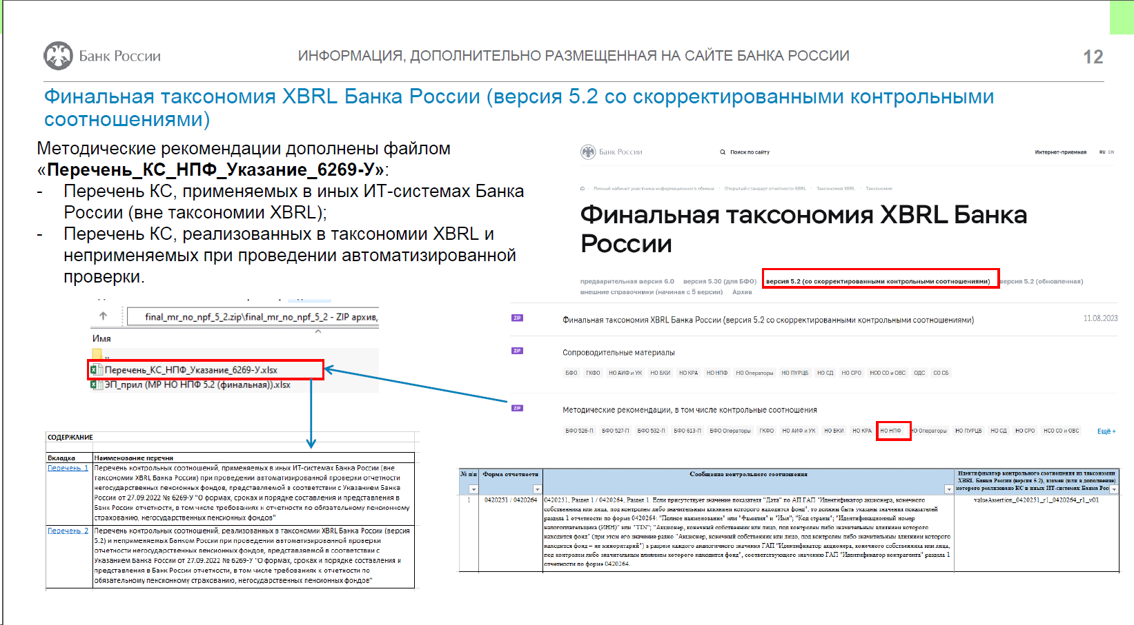 3. Контрольные соотношения с идентификаторами в таксономии XBRL Банка России версии 5.2 анализируются. На данный момент они исключаются из списка проверок, протоколы по ним направляться не будут. valueAssertion_0420254_r8_p3_27_SvzVl, valueAssertion_0420254_r8_p3_21_SvzVl valueAssertion_0420254_r8_p3_0420264_46 valueAssertion_0420255_r1_4 valueAssertion_sr_0420260_3 valueAssertion_sr_0420260_4 valueAssertion_sr_0420260_10 valueAssertion_sr_0420260_15 valueAssertion_sr_0420263_06 valueAssertion_sr_0420263_07 valueAssertion_0420264_r2_05
Перечни из Методических Указаний версия-2 от 31.01.2024 (версия-1 от 11.08.2023) на сайте Банка России в разделе Открытый стандарт отчетности XBRL / Таксономия XBRL / Финальная таксономия XBRL Банка России / версия 5.2 (со скорректированными контрольными соотношениями) / Методические рекомендации, в том числе контрольные соотношения / НО НПФ в файле «перечень_КС_НПФ_Указание_6269-У» лист «Перечень_2» (далее — Перечень 2).
Перечень 2 | Перечень контрольных соотношений, реализованных в таксономии XBRL Банка России (версия 5.2) и неприменяемых Банком России при проведении автоматизированной проверки отчетности негосударственных пенсионных фондов, представляемой в соответствии с Указанием Банка России от 27.09.2022 № 6269-У "О формах, сроках и порядке составления и представления в Банк России отчетности, в том числе требованиях к отчетности по обязательному пенсионному страхованию, негосударственных пенсионных фондов"

№ п/п | Идентификатор контрольного соотношения |  | Примечание
1 | valueAssertion_0420254_r8_p3_37 |  | -
2 | valueAssertion_0420254_r8_p3_0420264_46 |  | -
3 | valueAssertion_sr_0420255_r5_p4_36 |  | -
4 | valueAssertion_sr_0420255_r5_p4_37 |  | -
5 | valueAssertion_0420251_r1_0420264_r1_v01 |  | - | иерархия почему-то входит в Ось и якобы в 264р1 нет данных по Акцмонерам ep_nso_npf_q_10rd
6 | valueAssertion_Identifikacziya_4 |  | -
7 | valueAssertion_sr_0420260_10 |  | -
8 | valueAssertion_sr_0420260_15 |  | -
9 | valueAssertion_sr_0420260_3 |  | -
10 | valueAssertion_sr_0420260_4 |  | -
11 | valueAssertion_0420264_r2_05 |  | -
12 | valueAssertion_sr_0420263_06 |  | -
13 | valueAssertion_sr_0420263_07
14 | valueAssertion_0420261_01 |  | Исключено из автоматизированной проверки отчетности для следующих значений ГАП "Номер счета второго порядка и номер символа отчета о финансовых результатах": "00000.71101", "00000.71102", "00000.91101", "00000.91102", "00000.91201", "00000.91202".
15 | valueAssertion_0420252_r6_02 |  | -
16 | valueAssertion_0420255_r5_p3 |  | -
17 | valueAssertion_0420264_crosscheck_10 |  | -
Перечень 1 | Перечень контрольных соотношений, применяемых в иных ИТ-системах Банка России (вне таксономии XBRL Банка России) при проведении автоматизированной проверки отчетности негосударственных пенсионных фондов, представляемой в соответствии с Указанием Банка России от 27.09.2022 № 6269-У "О формах, сроках и порядке составления и представления в Банк России отчетности, в том числе требованиях к отчетности по обязательному пенсионному страхованию, негосударственных пенсионных фондов"

№ п\п | Идентификатор контрольного соотношения из таксономии XBRL Банка России (версия 5.2), взамен (или в дополнение) которого реализовано контрольное соотношение в иных ИТ-системах Банка России | Идентификатор контрольного соотношения | Сообщение контрольного соотношения | Форма отчетности | Дата, с которой контрольное соотношение не применяется в проверке
1 | valueAssertion_0420251_r1_0420264_r1_v01 | 251.264.1 | 0420251, Раздел 1 / 0420264, Раздел 1. Если присутствует значение показателя "Дата" по АП ГАП "Идентификатор акционера, конечного собственника или лица, под контролем либо значительным влиянием которого находится фонд", то должны быть указаны значения показателей раздела 1 отчетности по форме 0420264: "Полное наименование" или "Фамилия" и "Имя"; "Код страны"; "Идентификационный номер налогоплательщика (ИНН)" или "TIN"; "Акционер, конечный собственник или лицо, под контролем либо значительным влиянием которого находится фонд" (при этом его значение равно "Акционер, конечный собственник или лицо, под контролем либо значительным влиянием которого находится фонд – не миноритарий") в разрезе каждого аналогичного значения ГАП "Идентификатор акционера, конечного собственника или лица, под контролем либо значительным влиянием которого находится фонд", соответствующего значению ГАП "Идентификатор контрагента" раздела 1 отчетности по форме 0420264. | 0420251 / 0420264 | -
2 | valueAssertion_0420254_r8_p3_0420264_46 | 254.264.1 | Раздел 8, Подраздел 8.3 / 0420264, Раздел 2. Если в подразделе 8.3 формы 0420254 присутствует значение хотя бы одного из следующих показателей: "Стоимость актива на начало отчетного периода", "Стоимость актива на конец отчетного периода", "Средневзвешенные вложения за период" по АП "Дебиторская задолженность по операциям репо" ГАП "Класс активов", то должно быть указано значение хотя бы одного из показателей раздела 2 формы 0420264 по ГАП "Идентификатор ценной бумаги". | 0420254 / 0420264 | -
3 | - | 255.264.1 | Раздел 5, Подраздел 5.4 / 0420264, Раздел 2. Если в подразделе 5.4 формы 0420255 присутствует значение хотя бы одного из следующих показателей: "Стоимость актива на начало отчетного периода", "Стоимость актива на конец отчетного периода", "Средневзвешенные вложения за период" по АП "Дебиторская задолженность по операциям репо" ГАП "Класс активов", то должно быть указано значение хотя бы одного из показателей раздела 2 формы 0420264 по ГАП "Идентификатор ценной бумаги". | 0420255 / 0420264 | -
4 | valueAssertion_0420254_r8_p3_37 | 254.8.1 | Раздел 8, Подраздел 8.3. Если присутствует значение "Стоимость актива на конец отчетного периода" по АП "Депозиты" ГАП "Класс активов", то должно быть указано и значение показателя "Срок (дюрация)" в разрезе аналогичных значений всех ГАП. | 0420254 | -
5 | valueAssertion_0420264_Akcz_Min | 264.1.5 | Раздел 1. Если значение показателя "Акционер, конечный собственник или лицо, под контролем либо значительным влиянием которого находится фонд" равно "Акционеры-миноритарии", то значение АП ГАП "Идентификатор контрагента" по указанному показателю должно быть равно "Акционеры-миноритарии". | 0420264 | -
6 | - | 264.1.6 | Раздел 1. Если по АП ГАП "Идентификатор контрагента" присутствуют значения следующих показателей: "Полное наименование", "Идентификационный номер налогоплательщика (ИНН)", "Основной государственный регистрационный номер (ОГРН)", то они должны быть указаны в соответствии с Единым государственным реестром юридических лиц (ЕГРЮЛ) и принадлежать контрагенту, наименование которого указано по показателю "Полное наименование". | 0420264 | 2023-11-30
7 | valueAssertion_0420261_01 | 261.1.1 | Показатели доходов и расходов фонда, указанные общими суммами, должны равняться сумме показателей с выделением сумм доходов (расходов), полученных (осуществленных) в рублях, и сумм доходов (расходов) на дату их получения (осуществления), полученных (осуществленных) в иностранной валюте в рублевом эквиваленте по официальному курсу иностранной валюты по отношению к рублю, установленному Банком России, в разрезе каждого символа отчета о финансовых результатах (за исключением символов отчета о финансовых результатах, установленных частью 7 "Финансовый результат" и частью 9 "Совокупный финансовый результат" приложения 1 к Положению Банка России № 487-П) за каждый отчетный период. | 0420261 | -
8 | valueAssertion_0420264_r2_05 | 264.2.1 | Раздел 2. Если присутствуют значения показателей указанного раздела, отражаемых по АП ГАП "Идентификатор ценной бумаги", и отсутствуют значения следующих показателей: "Регистрационный номер выпуска (дополнительного выпуска) ценных бумаг", "Код ISIN ценной бумаги" (при этом в случае отсутствия ISIN указывается три нуля), и значение показателя «Тип ценной бумаги (вид финансового инструмента)» не равно «SHS8» (паи, доли инвестиционных фондов – резидентов), то должно быть представлено значение показателя "Иной идентификатор, позволяющий идентифицировать ценные бумаги" по аналогичному значению ГАП "Идентификатор ценной бумаги". | 0420264 | -
...

списокТочВхода такс 3.2_4.2_4.3
...
В такс 4.2 новые схемы в точках входа (с окт 2021). В такс 4.2 расширенная добавлены ОКАТО/ОКСМ Иные с окт 2022
ep_nso_npf_m_q_y_15rd_ods | НСО_m_q_y_15rd__0420011_ОДС | 3.1/ 3.2/ 4.2_nso_npf_m/q/y_15rd_ods | сдаём за октябрь, ноябрь, декабрь 2021 и так далее
ep_npf_ao_y_39 | БФО_y_90d_заГод | 4.2_bfo_npf_y_90d и 4.3_bfo_npf_y_90d | сдаём в марте 2022
ep_npf_ao_q_39 | БФО_q_30d_для 2-3 квартала | 4.3_bfo_npf_q_30d
 | БФО_q_30d_для 1 квартала |  | сдаём в апреле 2022 за 1 квартал
ep_forms_npf_y_39 | БФО_y_30d_4 формы | 4.2_bfo_npf_y_30d_4ф и 4.3_bfo_npf_y_30d_4ф | сдаём в январе 2022 за 2021
ep_nso_nfo_y_120d | ГКФО_120дн | nso_nfo_y_120d (ГКФО_5510-У) | ГКФО_НФО_5510-У_Сопроводительное письмо (действует с 01.04.2021) | Годовая консолидированная финансовая отчетность, включая сопроводительное письмо (для целей представления пакета годовой консолидированной финансовой отчетности)
ep_npf_ao_q |  |  | для IFRS-9
ep_npf_ao_y |  |  | для IFRS-9
- | не используется | 4623-У_через 5118-У_проверка ОКАТО | протоколы ошибок и расшифровки 255р3 и 254р3

